工作表1
總利息 | 3,624,000
利息稅金 | 181,200
年利率 | 8.06%

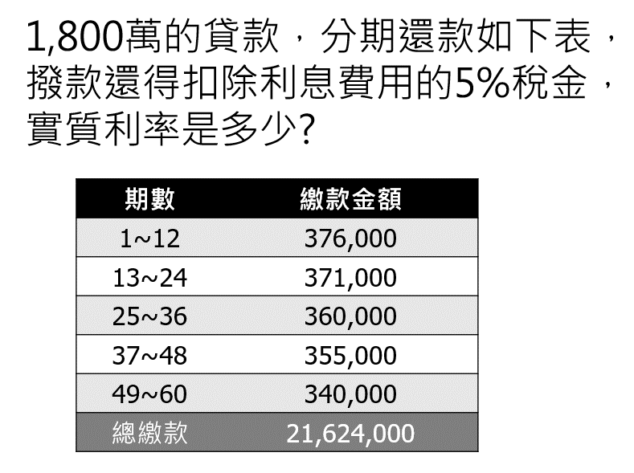
期數 | 現金流量
期初 | -17,818,800
1 | 376,000
2 | 376,000
3 | 376,000
4 | 376,000
5 | 376,000
6 | 376,000
7 | 376,000
8 | 376,000
9 | 376,000
10 | 376,000
11 | 376,000
12 | 376,000
13 | 371,000
14 | 371,000
15 | 371,000
16 | 371,000
17 | 371,000
18 | 371,000
19 | 371,000
20 | 371,000
21 | 371,000
22 | 371,000
23 | 371,000
24 | 371,000
25 | 360,000
26 | 360,000
27 | 360,000
28 | 360,000
29 | 360,000
30 | 360,000
31 | 360,000
32 | 360,000
33 | 360,000
34 | 360,000
35 | 360,000
36 | 360,000
37 | 355,000
38 | 355,000
39 | 355,000
40 | 355,000
41 | 355,000
42 | 355,000
43 | 355,000
44 | 355,000
45 | 355,000
46 | 355,000
47 | 355,000
48 | 355,000
49 | 340,000
50 | 340,000
51 | 340,000
52 | 340,000
53 | 340,000
54 | 340,000
55 | 340,000
56 | 340,000
57 | 340,000
58 | 340,000
59 | 340,000
60 | 340,000

